功能说明-企划排机
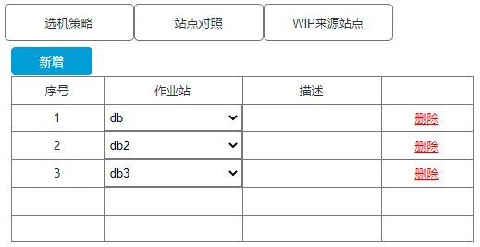
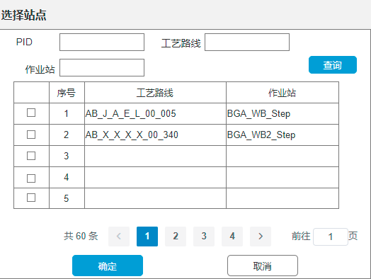
详细功能设计 |  |  | 设计说明书 | 创建日期 | 2022-06-16 | 创建者 | 孙荣通
项目 |  | APS |  | 修改日期 | 2022-06-16 | 修改者 | 孙荣通
模块 |  | 企划排机 |  | Ver. | 1.0
功能 |  | 企划排机 | 0
功能说明

[目录]
 | 1 画面概况
 | 2 画面项目概述
 | 3 画面处理概述
 | 3.1 处理流程
 | 3.2 处理说明 |  |  |  |  |  |  | [画面处理概述]

[画面概况]

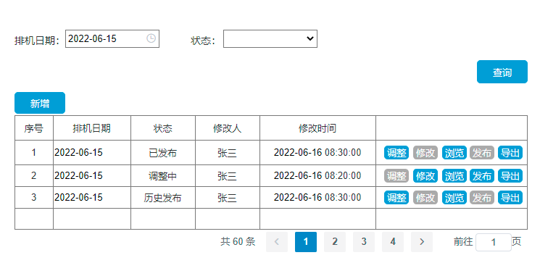
 |  |  |  |  |  |  |  | [画面1项目概述]

 |  |  |  |  |  |  |  |  | 页面说明：

 |  |  |  |  |  |  |  |  | 查询条件：
 |  |  |  |  |  |  |  |  | 排机日期： 选择日期， 默认当前日期， 可修改
 |  |  |  |  |  |  |  |  | 状态： 调整中、已发布、历史发布
 |  |  |  |  |  |  |  |  | 查询按钮： 根据录入的查询条件查询企划排机的记录；

 |  |  |  |  |  |  |  |  | 新增： 根据系统当前日期（后端）， 若当前日期存在企划排机记录， 则置灰禁用； 否则可用。
 |  |  |  |  |  |  |  |  | 新增时， 弹出企划排机页面， 默认带出当前日期到排序日期中， 排序日期置灰； 其他逻辑同原企划排机逻辑。并自动查询；

 |  |  |  |  |  |  |  |  | 列表：
 |  |  |  |  |  |  |  |  | 1. 调整： 状态=已发布和历史发布时， 可用，否则置灰禁用； 点击调整复制一份当前记录并跳转企划排机页面并带出复制的信息， 保存后状态=调整中；
 |  |  |  |  |  |  |  |  | 2. 修改： 状态=调整中时， 可用， 否则置灰禁用； 点击跳转到企划排机页面， 并带入排序日期，并自动查询；
 |  |  |  |  |  |  |  |  | 3. 浏览： 默认可用， 跳转到企划排机页面（查询、导出、清空、发布）可用， 其他按钮禁用隐藏；
 |  |  |  |  |  |  |  |  | 4. 发布： 状态=调整中可用， 否则置灰禁用； 点击修改状态=已发布， 并将当前日期的其他已发布状态=历史发布；
 |  |  |  |  |  |  |  |  | 5. 导出： 根据企划排机中的导出格式， 导出当前企划排机记录的明细数据。

 |  |  |  |  |  |  |  | [画面2项目概述]
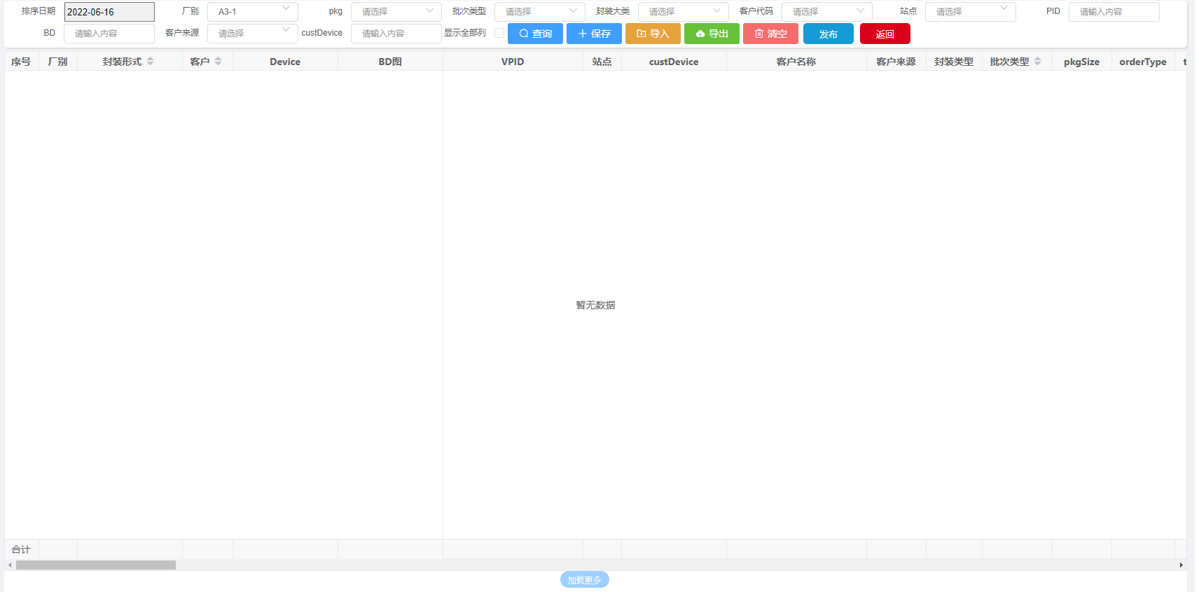
 |  |  |  |  |  |  |  |  | 页面说明：

 |  |  |  |  |  |  |  |  | 1. 排序日期： 只读置灰， 默认由企划查询页面传入；

 |  |  |  |  |  |  |  |  | 2. 其他逻辑不变；

 |  |  |  |  |  |  |  |  | 3. 保存时， 在原逻辑的基础上，
 |  |  |  |  |  |  |  |  | 3.1 若是修改进入， 则在当前记录上进行修改保存；
 |  |  |  |  |  |  |  |  | 3.2 若是调整和新增时，则新增一个企划排机记录并绑定企划排机的明细；

 |  |  |  |  |  |  |  |  | 4. 新增发布按钮， 点击发布， 先进行保存操作， 再进行发布操作： 操作成功： 将状态调整成已发布状态， 同日期的其他已发布记录修改成历史发布状态， 页面返回企划查询页面； 操作失败： 停留当前页面， 并提示具体错误。

 |  |  |  |  |  |  |  |  | 5. 增加返回按钮， 跳转到企划排机查询页面。

